Sheet1
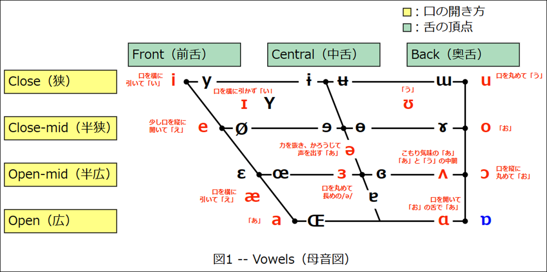
 |  |  |  | ①両唇（りょうしん）
 |  |  |  | ②歯茎（しけい）
 |  |  |  | ③後部歯茎（こうぶしけい）
 |  |  |  | ④硬口蓋（こうこうがい）
 |  |  |  | ⑤軟口蓋（なんこうがい）
 |  |  |  | ⑥唇歯（しんし）
 |  |  |  | ⑦歯（し）
 |  |  |  | ⑧声門（せいもん）

記号 | 調音様式 | 調音位置 | 有声音/無声音 | 音のイメージ | 左側が非円唇、右側が円唇
[p] | 破裂音 | ①両唇音 | 無声音 | 「ぷっ」
[b] |  |  | 有声音 | 「ぶっ」
[t] |  | ②歯茎音 | 無声音 | 「たてぃとぅてと」の「た」の音
[d] |  |  | 有声音 | 「だでぃどぅでど」の「だ」の音
[k] |  | ⑤軟口蓋音 | 無声音 | 「くっ」
[g] |  |  | 有声音 | 「ぐっ」
[f] | 摩擦音 | ⑥唇歯音 | 無声音 | 上の前歯と下唇で、声を出さない「ふー」
[v] |  |  | 有声音 | 上の前歯と下唇で、声を出す「う゛ー」
[ɵ] |  | ⑦歯音 | 無声音 | 舌を上の前歯に当てて「すー」
[ð] |  |  | 有声音 | 舌を上の前歯に当てて「ずー」
[s] |  | ②歯茎音 | 無声音 | 「さすぃすせそ」の「さ」の音
[z] |  |  | 有声音 | 「ざずぃずぜぞ」の「ざ」の音
[ʃ] |  | ③後部歯茎音 | 無声音 | 「しゃししゅしぇしょ」の「し」の音
[ʒ] |  |  | 有声音 | 「じゃじじゅじぇじょ」の「じ」の音
[h] |  | ⑧声門（音） | 無声音 | 「はへほ」の音と、「ひ」と「ふ」は口の奥から出す音
[ʧ] | 破擦音 | ③後部歯茎音 | 無声音 | 「ちゃっちっちゅっちぇっちょっ」の「ち」の音
[ʤ] |  |  | 有声音 | 「ぢゃっぢっぢゅっぢぇっぢょっ」の「ぢ」の音
[m] | 鼻音 | ①両唇音 | 有声音 | 唇を閉じて「ん」、「ん～ま」の「ん」
[n] |  | ②歯茎音 | 有声音 | 前歯の根元を舌で閉じて「ん」、「ん～な」の「ん」
[ŋ] |  | ⑤軟口蓋音 | 有声音 | 口を開けて口の奥で舌を閉じて「ん」
[l] | 側（面）音 | ②歯茎音 | 有声音 | 舌先を歯の根元の歯茎につけて「る」
[r] | 接近音 | ③後部歯茎音 | 有声音 | 舌を引いて「る」、舌の根元の側面は上口蓋に触れる
[w] |  | ①・⑤（両）唇軟口蓋音 | 有声音 | 口を丸めて「わ」でわずかに口を開く音、「ぅわ」の音
[j] |  | ④硬口蓋音 | 有声音 | 力強い舌と天井が狭い「やゆよ」

